Cuartos
Cuartos de Final |  | Semifinal

Uruguay | 1
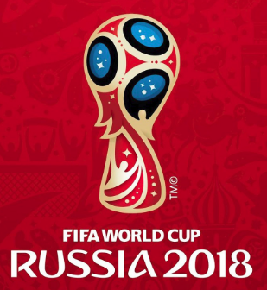
2018-07-06 |  | Francia | 57
10:00:00
Francia | 2

Brasil | 0


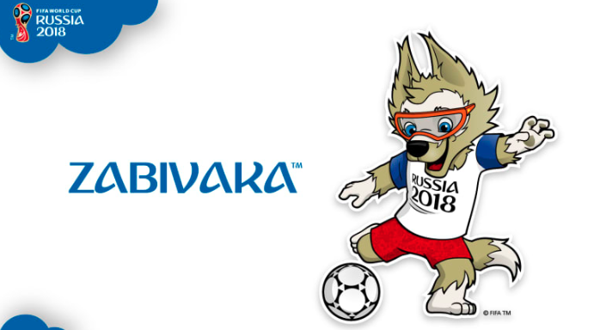
2018-07-06 |  | Bélgica | 58
14:00:00
Bélgica | 2

Rusia | 0

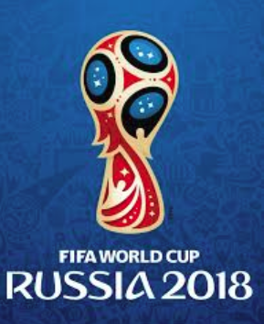
2018-07-07 |  | Croacia | 59
14:00:00
Croacia | 3

Suecia | 2

2018-07-07 |  | Suecia | 60
10:00:00
Inglaterra | 0

